결과보고서
■ 24년 8월 온라인스터디 결과보고서

주제 | 수업 복습을 위한 알고리즘 문제풀이
스터디장 | 임남기 | 지역/반 | 광주/3반 (9인) | 설명 | 스터디원이 작성한 모든 글들은 DB에 저장되며, 모두에게 공유되어, 각자의 학습에 도움이 되도록 하였습니다. 주차별로 알고리즘 자료를 구분해서 공유했으며, 수업에서의 알고리즘과 시험대비를 위한 알고리즘을 구분하였습니다. 이를통해 한달동안 약 150개의 자료가 공유되고 피드백 되었습니다. | 설명 | 문제에 대한 힌트를 기록하여, 코드를 확인하기 전 문제에 대한 새로운 관점을 제시하고, 문제에 대해 한번더 생각해 볼 기회를 제공합니다. 또한, 실패했던 기록을 통하여 실패에 대한 피드백을 진행했습니다. | 설명 | 웹엑스 모임 사진 첨부 | 설명 | 웹엑스 모임 사진
기간 | 2024.08.01 ~ 2024.08.30 (8月)
참석명단 | 광주 3반 임남기 광주 3반 권남희 광주 3반 김동해 광주 3반 김세희 광주 3반 신희원 광주 3반 윤희준 광주 3반 이지은 광주 3반 정수연 광주 3반 한이경 |  |  | 사진 첨부 | 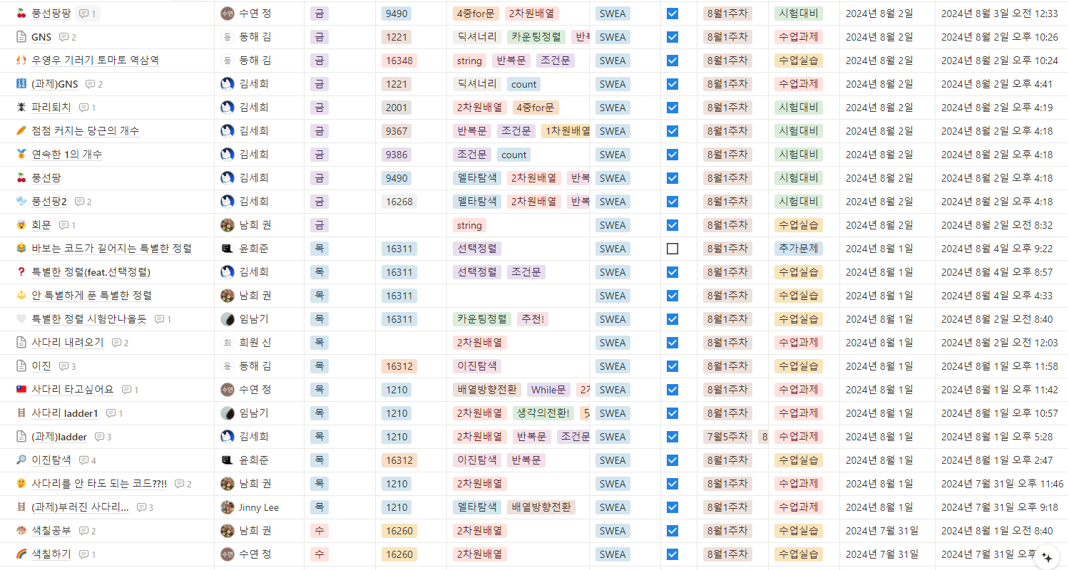 | 사진 첨부 | 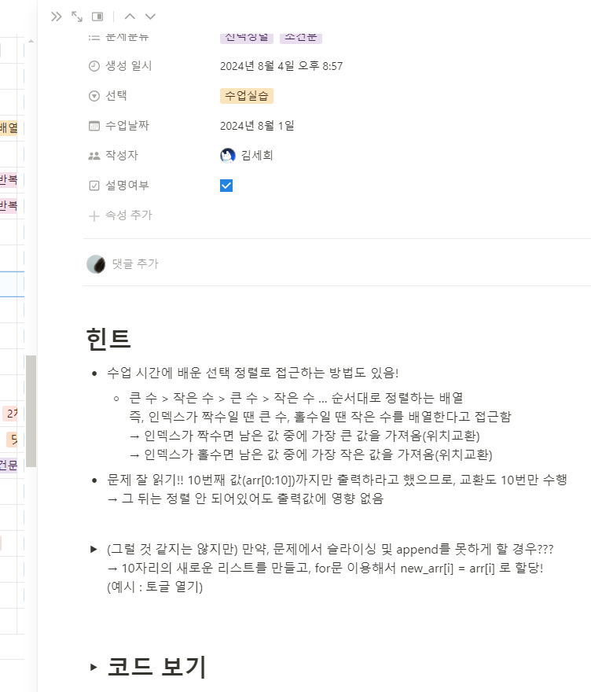 | 사진 첨부 | 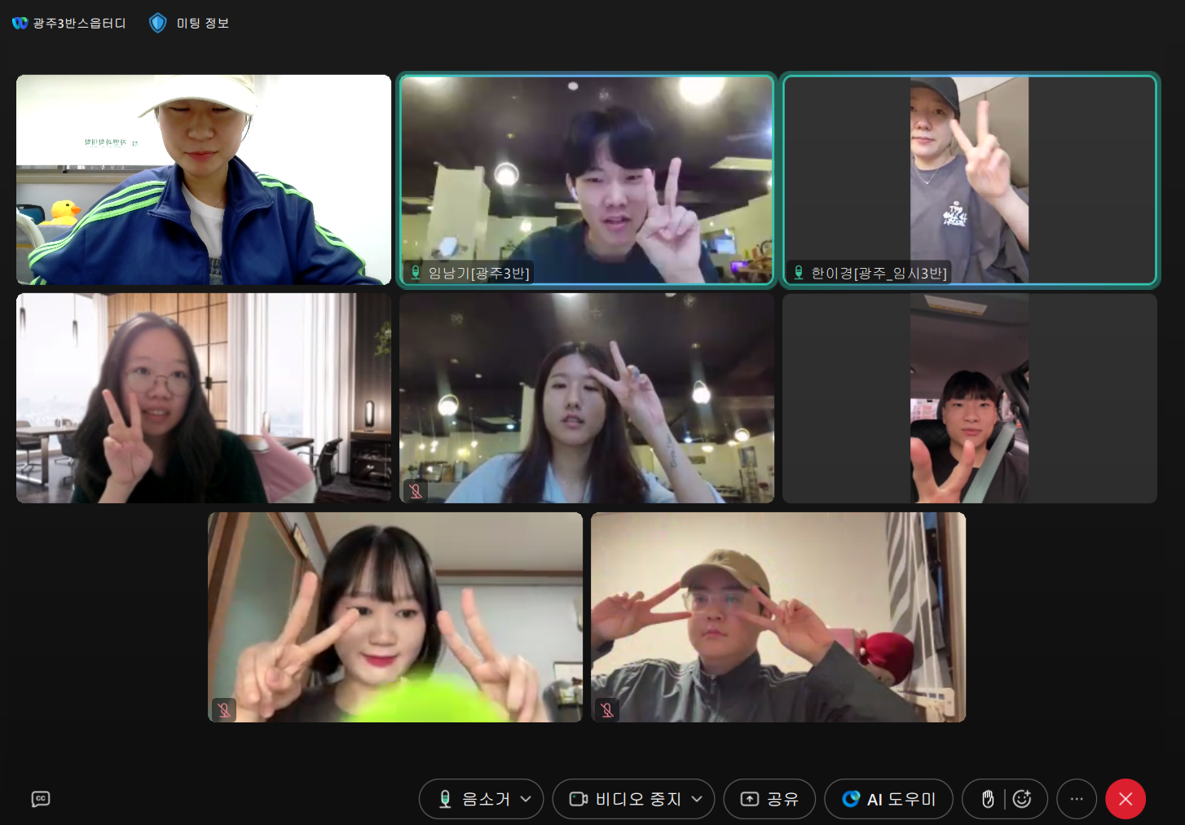 | 사진 첨부 | 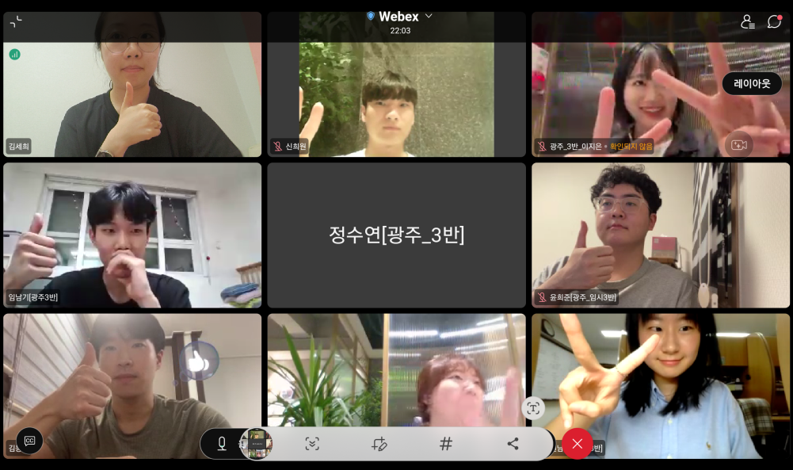
진행방식 | ■ 온라인 □ 오프라인
스터디 목표 | - SWEA를 기반으로 Algorithm 문제풀이를 진행하며, 팀원에 따라 SWEA LEARN을 이용한 추가적인 학습 진행 합니다. - 최소한의 규칙을 통하여 각자 자율적인 성장을 이뤄낼 수 있도록 합니다. -추가적으로 Notion,GitHub의 사용법을 익히며 문서화하는 연습을 돕습니다.
활동내용 | 8월 주차별 일정 8월1주차 : 7월30일~8월04일 > 2차원배열, 델타탐색, 기본정렬에 대한 정확한 이해를 통한 IM대비 8월2주차 : 8월05일~8월11일 > 문자열의 패턴매칭, stack에 대한 개념정리 및 응용문제 풀이 8월3주차 : 8월12일~8월18일 > stack, queue 복습 및 IM대비 기출문제 풀이 8월4주차 : 8월19일~8월25일 > web과정 html, css에 대한 이해를 통한 프론트엔드로의 도약 8월5주차 : 8월26일~8월31일 > tree, 이진탐색, 복잡도 분석에 대한 이해 (진행중) 8월 스터디 운영 사진 (우측 첨부) 8월 스터디원 소감 (하단 첨부)
Notion link | https://www.notion.so/for-Algorithm-59e13cffab324454ace9c0ccb791df3f |  |  |  | 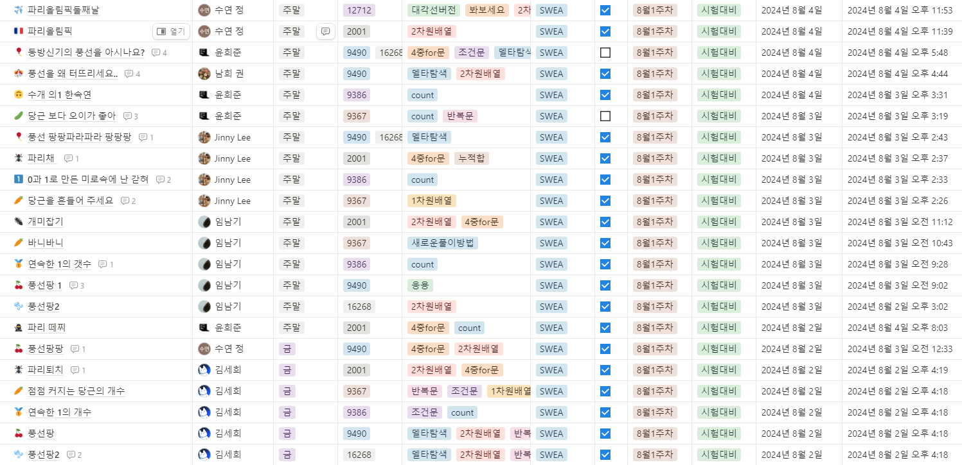 |  | 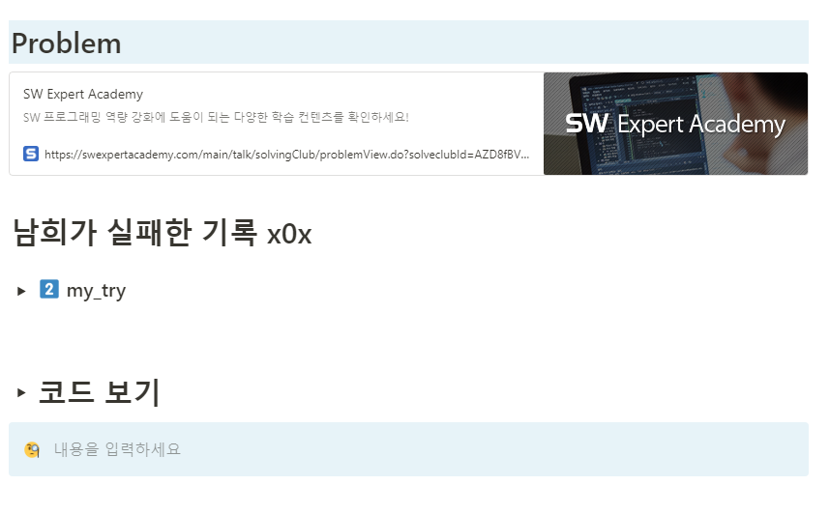 |  | 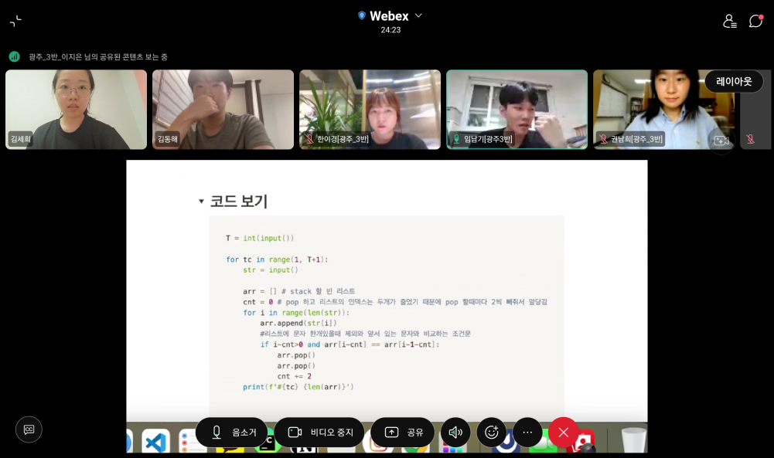 |  | 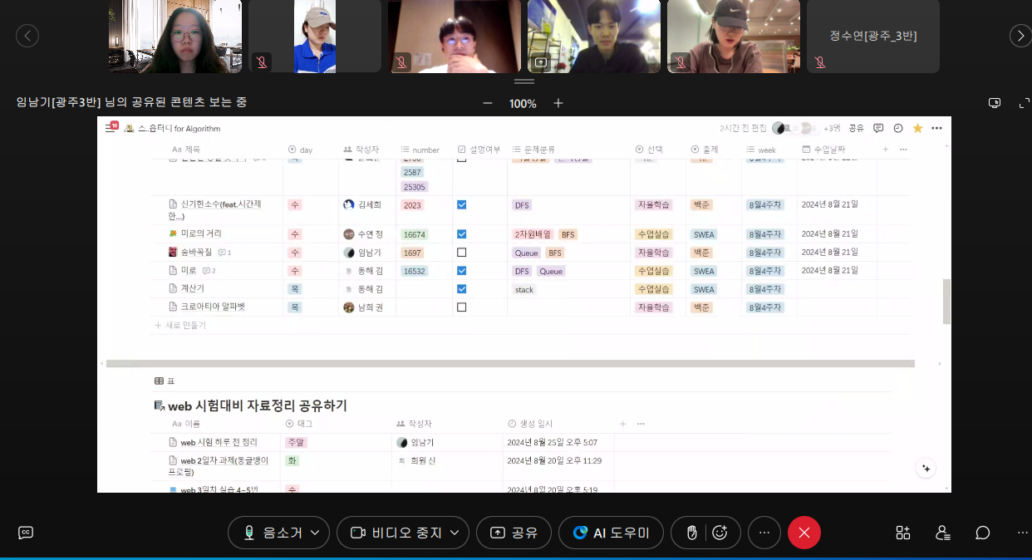

 | 스터디 소감
임남기 | 이번 스터디는 팀원들 간의 소통과 적극적인 참여를 통해 함께 성장할 수 있는 기회를 만들고자 시작했습니다. 8월 한 달간의 스터디 일정이 막바지에 이른 지금, 그동안의 소기의 목표는 달성한 것 같습니다. SSAFY의 지원과 팀원들의 열정적인 참여 덕분에, 모두가 한 달동안 포기하지 않고 달려 올 수 있었지 않았나 싶습니다. 이번 스터디를 통해, 이후 진행될 9월 스터디에서 개선해야 할 점을 파악했고, 스터디원 모두에게 더 많은 도움이 될 수 있는 스터디로 나아가도록 하겠습니다.
신희원 | - 이번달 계획했던 목표 : SWEA D3 난이도 풀기 - 스터디를 통해 이룬 나의 목표 : 역량테스트 IM 취득 - 스터디 하기전에는 뭘 해야 할지 몰랐지만 스터디를 통해 해야할 일을 알고 진행했으며, 다양한 시각에서 푼 알고리즘 문제를 비교하며 시각을 넓힘. - 스터디를 통해 문제는 하나지만 풀이가 다양한 것을 보고 놀라움을 느낌 - 이번에는 SWEA만 풀었지만, 다음달에 스터디를 이어서 하게 된다면, 백준과 프로그래머스 등 다양한 사이트 활용하겠다.
정수연 | `- 스터디 소감(정수연) : 혼자서 공부하면 의지가 약해질 것 같아서 스터디를 참여하게 되었습니다. - 스터디를 통해 다른 사람들의 코드를 참고하면서 저와는 다른 여러가지 접근법들도 알게 되었고 모르는 부분을 스터디원들에게 질문해가면서 성장해 나갈 수 있었습니다. - 특히 하루에 최소 1개씩은 알고리즘을 풀어 설명과 함께 올리도록 노력했고 특히 내가 풀었던 문제를 다른사람들이 볼 때 쉽게 이해할 수 있도록 주석을 달면서 복습할 수 있었다는 점이 좋았습니다. - 다음달 스터디에서는 SWEA D3 난이도 이상의 문제들을 풀면서 실력을 더 향상시키고 싶습니다.
이지은 | - 스터디 하기 전 스터디를 시작하기 전에는 문제 해결의 흐름을 잡는 것이 어려웠고, 파이썬 문법에 대한 이해도 충분하지 않았습니다. 작성한 코드도 논리적으로 부족한 부분이 많았습니다. - 스터디 이후 스터디를 진행하면서 점점 코드를 작성하는 능력이 향상되었고, 문제를 해결하는 논리적 사고도 깊어졌습니다. 다른 사람의 코드를 분석하면서 더 효율적인 방법을 배우게 되었습니다. - 스터디를 통해 얻은 점 코드를 작성하고 리뷰를 받는 과정에서 실력을 점검하고, 부족한 부분을 보완할 수 있었습니다. 또한, 다양한 관점에서 문제를 바라볼 수 있는 안목이 생긴것 같습니다. - 스터디를 통해 느낀 점 혼자서 공부할 때 놓치기 쉬운 부분들을 스터디를 통해 보완할 수 있다는 것을 느꼈습니다. 피드백을 주고받으면서 실수를 깨닫고, 새로운 접근 방식을 배울 수 있는 좋은 기회였습니다. 특히, 문제를 푸는 과정에서 다른 사람들의 생각을 참고하면서 배운 점이 많았고, 이를 통해 알고리즘 문제 해결 능력이 한층 더 발전한것 같습니다. - 스터디를 통해 이룬 나의 목표 이번 스터디를 통해 목표한 것보다는 부족하지만 그래도 꾸준히 알고리즘 문제를 풀었고, 코드 리뷰를 통해 실력을 향상시킬 수 있었습니다. - 다음 달에 스터디를 이어서 하게 된다면, 나의 각오 다음 달에도 스터디를 이어간다면 더욱 체계적으로 계획을 세우고, 깊이 있는 문제들을 다루고 싶습니다.
한이경 | - 스터디 하기 전 공부를 어떤식으로 해야 효과적으로 시간을 활용해서 학습할 수 있는지 알기 어려웠다. 다른 사람들은 어떻게 공부하는지 궁금했다. - 스터디 이후 다양한 방법을 활용하여 문제를 해결해보고자 한다. - 스터디를 통해 얻은점 내가 코드를 올리면 피드백을 해주셔서 부족한 부분을 채울 수 있었고, 다른 사람들이 공부한 것을 공유하며 동기부여가 됐다. - 스터디를 통해 느낀점 혼자 공부하는 것보다 함께 공유하며 서로 도움을 주고 받는 것이 학습 효과가 있었다. 잘 풀이한 문제는 공유하고 혼자 발견하기 어려운 부족한 부분도 피드백을 통해 서로 학습 효과가 있어서 유익했다. - 다음달에 스터디를 이어서 하게 된다면, 나의 각오 지금까지 다른 스터디원보다 습득이 느려서 진도를 따라가지 못해서 코드를 많이 업로드 하지 못했는데 빨리 진도를 따라잡아 그날 그날 배운 코드를 업로드하여 함께 공유하고 싶다. - 이번달 계획했던 목표 매일 공부한 코드 업로드 하기 매일 복습 및 알고리즘 공부하기 - 스터디를 통해 이룬 나의 목표 매일 알고리즘 공부하기 처음부터 천천히 알 때까지 문제 다시 풀어보기 - 소감 다들 열심히 문제를 풀고 업로드 하며 서로서로 도움을 주는 모습에 동기부여도 많이 받고 도움도 많이 받았다. 시험기간에도 정보 공유를 해준 덕분에 시험에 pass할 수 있어서 이런 스터디원들과 함께 공부할 수 있어서 정말 감사했다.
김세희 | - 중간에 web 주간이 끼어서 알고리즘에 대해 소홀할 수 있었는데, 스터디를 진행하면서 꾸준히 감을 잃지 않을 수 있었습니다. - 스터디를 통해 다른 스터디원들의 좋은 코드를 배우고, 다시 적용해보는 과정에서 코드 읽는 방법을 많이 배울 수 있었습니다. - 직관적으로 작성했던 코드를 스터디원들에게 소개하기 위해 설명을 준비하면서 '왜 이렇게 코드를 만들었어야만 했는지' 다시한번 돌아보게 되었고, 그 과정에서 완성된 코드도 더 가독성있고 효율적이게 최적화하는 과정을 배울 수 있었습니다.
김동해 | 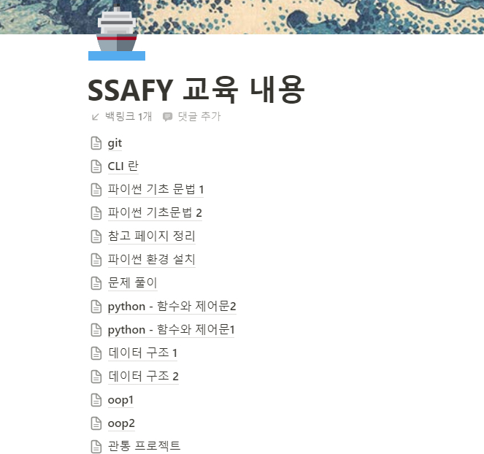 `- 스터디 전에는 필기와 알고리즘 문제 풀이에 많은 시간을 할애했지만, 비효율적이라는 생각을 하지 못했습니다. - 그러나 스터디에 참여하면서 구성원들과 지식을 나누고 토론하는 과정을 통해 효율적인 학습 방법을 터득하게 되었고, 중요한 내용을 간결하게 필기하는 습관도 생겼습니다.
권남희 | - 알고리즘 수업 후, 실습 문제 또는 과제 문제에 대해 제 풀이와 팀원들의 풀이를 비교해볼 수 있어 의미있었습니다. - 한 문제에 대한 여러 풀이를 알아가며 성장할 수 있었습니다. - 또한 스터디원들과 함께 공부하며 의욕을 다질 수 있었습니다. - 수업 내용 이외에도 각자 공부하는 알고리즘 문제들도 공유하며 더 열심히 할 수 있었던 것 같습니다.
윤희준 | - 스터디를 하기전엔 교육장에서 공부를 마치면 만족후 귀가후엔 따로 공부를 하지 않았었는데 스터디를 하고나선 조금이라도 추가적으로 학습을 하니 실력향상을 체감하게 되었습니다. - 그리고 첫 월말평가 과락이후론 pass 하고 있으며 앞으로도 꾸준한 실력 향상과 시험 통과를 기본으로 하고 A형 합격이 궁극적인 목표입니다. - 다음달에도 스터디를 참여하여 알고리즘 푸는양을 늘려보도록 하겠습니다.

